상품제안서
패션 타포린가방, 시장가방, 장바구니, 타포린백, 유광 특대형 (40*45cm) | 상품코드: F28137

 |  |  |  |  |  |  | 02-412-0044 | www.easy1.co.kr
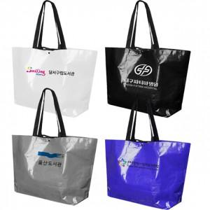

【상세/제작정보】 | <p><span style="font-size: 14pt;"><b>** 인쇄기본사이즈 - 20*10 / 최대사이즈 20*18 500원별도 추가</b></span></p><p><span style="font-size: 14pt;"><b>** 배송비- 한박스 100개/ 5000원 별도</b></span></p>

【인쇄/포장옵션】 | 실크 / OPP(비닐)

【공급단가】 | 수량 | 200~ | 500~ | 1,000~ | 3,000~ | 5,000~
*VAT별도 | 단가 | 2,310원 | 2,270원 | 2,210원 | 2,170원 | 2,110원

【상품 URL】 | http://www.easy1.co.kr/src/goods_detail.php?gdno=28137

